상품제안서
오로라 화이트 연필 5본입 원통세트(은색 | 상품코드: S02535

 |  |  |  |  |  | 02-713-8555 | www.synergygift.co.kr
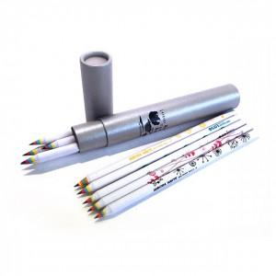

【상세/제작정보】 | .

【인쇄/포장옵션】 | 실크 / 포장불가능

【공급단가】 | 수량 | 200~ | 1,000~ | 2,000~ | 4,000~
*VAT별도 | 단가 | 2,090원 | 2,020원 | 1,940원 | 1,860원

【상품 URL】 | https://www.synergygift.co.kr:443/src/goods_detail.php?gdno=223

